Longuer
 | Saut en longueur

 | Chaque élève a 3 essais. Avant le premier saut, c’est un avantage si l’élève peut faire un saut d’essais. Les élèves peuvent aussi s’exercer durant les cours précédant le « jour de la compétition » afin de trouver leur distance d’élan.

 | Matériel:
 | Pelle, râteau, balai, matériel de mesure, aiguille, bloc-notes, stylos, fourre en plastique, éventuellement parasols ou parapluie (Si aucune zone n’est marquée, utiliser du scotch blanc).

 | Mesure:
 | La mesure se prend depuis la marque la moins loin laissée dans le sable lors de l’atterrissage en direction de la zone de saut.
 | Direction de la mesure : La mesure s’effectue depuis la marque laissée dans le sable. Le point 0 se trouve donc marqué par l’aiguille dans le sable.
 | Distance mesurée: Le mesureur met son pied au même endroit que l’élève ayant sauté et mesure la distance jusqu’à la pointe de son pied.
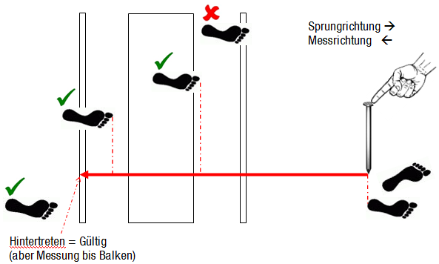
Direction du saut →
Direction de la mesure ←

Pose derrière = valable
Mais mesure prise jusqu'à la zone
 | 3 auxiliaires – répartition des tâches
 | • 1. Scribe – le professeur: + Coordination de l’élève qui va sauter et des auxiliaires + Appel des noms + inscrire la distance • 2. Mesure: + Contrôler le point de saut + Mesurer • 3. Râteau: + Mesure depuis le point d‘atterrissage + ratisser

Elève |  | Saut 1 | Saut 2 | Saut 3 | Meilleur saut | Mesureur 1 | Mesureur 2
1 | Sarah |  |  |  |  | 15 | 14
2 | Dominique |  |  |  |  | 15 | 14
3 | Rahel |  |  |  |  | 15 | 14
4 | Martina |  |  |  |  | 15 | 14
5 | Iris |  |  |  |  | 15 | 14
6 | Tabea |  |  |  |  | 15 | 14
7 | Viviane |  |  |  |  | 15 | 14
8 | Roger |  |  |  |  | 15 | 14

La classe est partagée en 2. C'est que les groupes changeront (les mesureurs restent à ce poste)
Elève |  | Saut 1 | Saut 2 | Saut 3 | Meilleur saut | Mesureur 1 | Mesureur 2
9 | Dimitri |  |  |  |  | 4 | 5
10 | Hugo |  |  |  |  | 4 | 5
11 | Martin |  |  |  |  | 4 | 5
12 | Andreas |  |  |  |  | 4 | 5
13 | Urs |  |  |  |  | 4 | 5
14 | Reto |  |  |  |  | 4 | 5
15 | Roland |  |  |  |  | 4 | 5

Lancer
 | Lancer de balle

 | Chaque élève a trois essais. Il n’y a pas d’essais à blanc afin de gagner du temps.

 | Matériel:
 | Balle (si possible 6-9 par poste), matériel de mesure (min. 50m), 3 aiguilles, sous-main, stylos, fourre en plastique, éventuellement parasol ou parapluie.
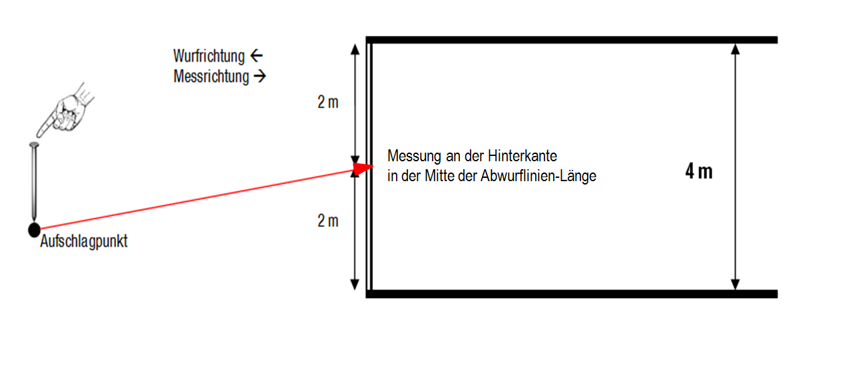
Direction du lancer ←
Direction de la mesure→

La mesure s’effectue depuis le milieu de la ligne de fond de la zone du lancer.

Point d'impact

 | 2-3 auxiliaires – répartition des tâches
 | • Scribe - professeur : + Coordination du lanceur et de l‘auxiliaire + Appel des noms + (prendre la longueur) et la noter • Mesureur 1 : + Contrôler les „mordus“ + mesure de la longueur (= éventuellement le scribe) • Mesureur 2 : + Déterminer le point d‘impact + Tendre et mesurer depuis le point d‘impact + Mesurer seulement le meilleur lancé du participant

 | La balle lancée sera rapportée par le lanceur ou par l’auxiliaire.

Elève |  | Lancer 1 | Lancer 2 | Lancer 3 | Meilleur lancer | Mesureur 1 | Mesureur 2
1 | Sarah |  |  |  |  | 13 | 12
2 | Dominique |  |  |  |  | 13 | 12
3 | Rahel |  |  |  |  | 13 | 12
4 | Martina |  |  |  |  | 13 | 12
5 | Iris |  |  |  |  | 13 | 12
6 | Tabea |  |  |  |  | 13 | 12
7 | Viviane |  |  |  |  | 13 | 12
8 | Roger |  |  |  |  | 13 | 12

La classe est partagée en 2. C'est que les groupes changeront (les mesureurs restent à ce poste)
Elève |  | Lancer 1 | Lancer 2 | Lancer 3 | Meilleur lancer | Mesureur 1 | Mesureur 2
9 | Dimitri |  |  |  |  | 6 | 7
10 | Hugo |  |  |  |  | 6 | 7
11 | Martin |  |  |  |  | 6 | 7
12 | Andreas |  |  |  |  | 6 | 7
13 | Urs |  |  |  |  | 6 | 7
14 | Reto |  |  |  |  | 6 | 7
15 | Roland |  |  |  |  | 6 | 7

